使い方
一覧表について
 | この実施項目一覧表は、日吉台まつり開催について「いつ、だれが、どんなことをする必要があるか」を知るヒントになるものです。
 | 但し、年度ごとに不要になったり、追加になったりする項目はあると思われますので、適宜改変して使われることを想定しています。
最初に

 | 上部にあるクリーム色背景の枠内に年度と開催日を入れてください。開催日は必須項目です。
項目について

 | 相対月：開催日からどの程度遡って完了しておく必要があるかを月数に換算して入れたものです。ここは基本的に変更しません。
 | 実施目安：実際に開催日から相対月を遡って計算した日付が入っています。あくまで目安としてみてください。
 | 実会議日：実行委員会や全体会議は実際には重要なチェックポイントになりますので、その年の会議予定日を入れます。
 | 項目：実施目安までに完了する項目を記載しています。
 | 担当：前述の項目を実施する役割担当名です。
 | 実施状況：実施完了したら「済」とします。
フィルター表示について
 | 各項目の右端にある▼マークをクリックすると、下図の様にフィルターの表示がでます。
 | 以下に「担当」列のフィルター表示を例示します。
 | 通常は全ての□にチェックが入っていますが、①先ず（すべて選択）のチェックを外し、②出演の項目にチェックを入れると、出演担当の
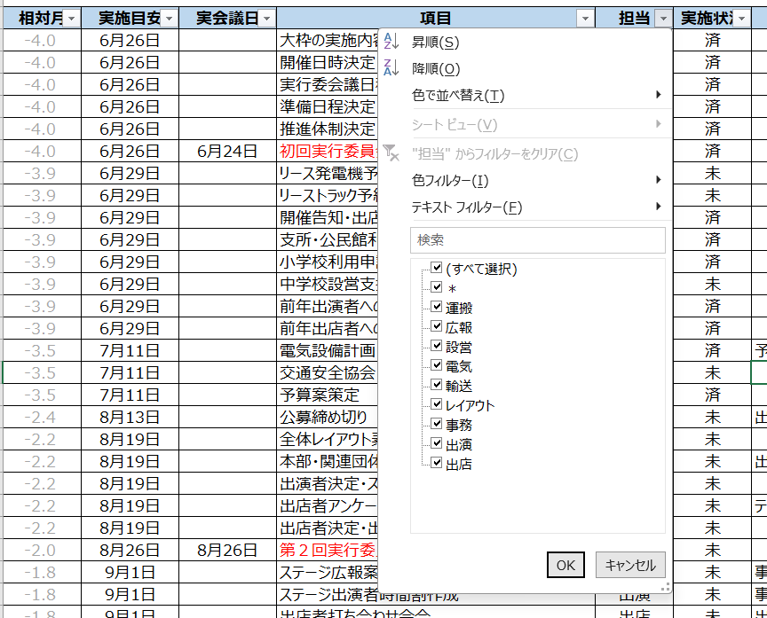
 | 項目だけを選択して表示できます。元に戻したい場合は再度（すべて選択）にチェックを入れます。

